2022_11_data
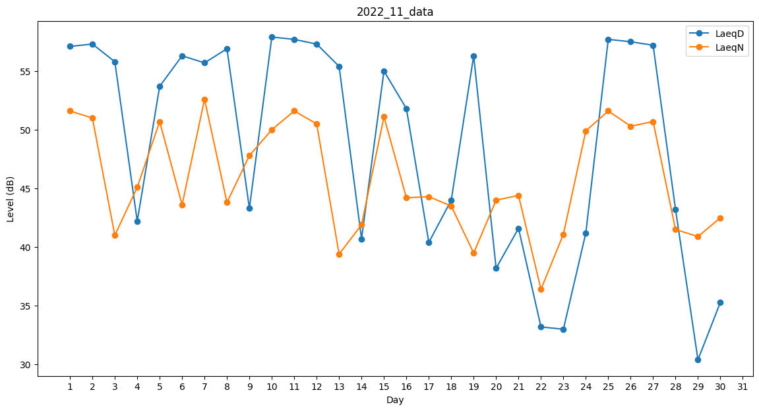
Day | LaeqD | LaeqN
1 | 57.1 | 51.6
2 | 57.3 | 51
3 | 55.8 | 41
4 | 42.2 | 45.1
5 | 53.7 | 50.7
6 | 56.3 | 43.6
7 | 55.7 | 52.6
8 | 56.9 | 43.8
9 | 43.3 | 47.8
10 | 57.9 | 50
11 | 57.7 | 51.6
12 | 57.3 | 50.5
13 | 55.4 | 39.4
14 | 40.7 | 41.9
15 | 55 | 51.1
16 | 51.8 | 44.2
17 | 40.4 | 44.3
18 | 44 | 43.5
19 | 56.3 | 39.5
20 | 38.2 | 44
21 | 41.6 | 44.4
22 | 33.2 | 36.4
23 | 33 | 41.1
24 | 41.2 | 49.9
25 | 57.7 | 51.6
26 | 57.5 | 50.3
27 | 57.2 | 50.7
28 | 43.2 | 41.5
29 | 30.4 | 40.9
30 | 35.3 | 42.5

